Passenger Cars - Fuels
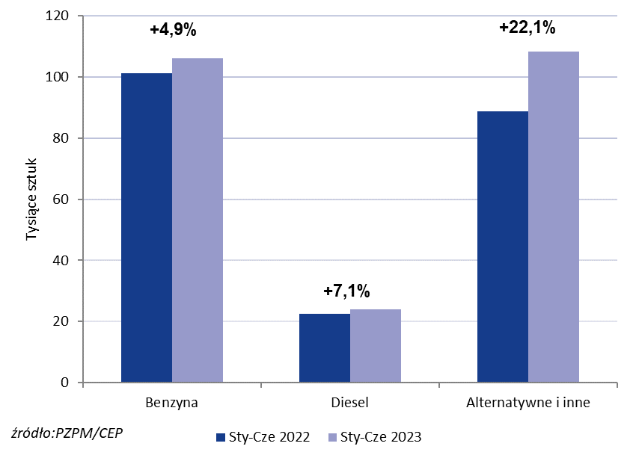

PZPM* |  |  |  |  |  |  | 2023-07-05
 |  |  |  |  |  |  | units
 | First Registrations of NEW Passenger Cars by Fuel Type

 | Fuel Type | Jan-Jun 2022 |  | Jan-Jun 2023 |  | Change % y/y | Share Change y/y
 |  | tous. pcs. | share % | tous. pcs. | share %
 | Benzyna | 101,2 | 47.6% | 106,2 | 44.5% | +4.9% | -3,1 pp
 | Diesel | 22,5 | 10.6% | 24,1 | 10.1% | +7.1% | -0,5 pp
 | Alternatywne/inne | 88,7 | 41.8% | 108,3 | 45.4% | +22.1% | +3,6 pp
 | w tym:
 | BEV | 4,8 | 2.3% | 8,5 | 3.6% | +77.1% | +1,3 pp
 | PHEV | 5,3 | 2.5% | 6,7 | 2.8% | +26.4% | +0,3 pp
 | FCEV | 0.041 | 0.0% | 0.076 | 0.0% | +85.4% | +0,0 pp
 | HEV | 35,1 | 16.5% | 42,3 | 17.7% | +20.5% | +1,2 pp
 | MHEV | 37,0 | 17.4% | 44,5 | 18.6% | +20.3% | +1,2 pp
 | LPG | 6,4 | 3.0% | 6,3 | 2.6% | -1.6% | -0,4 pp
 | CNG/LNG | 0 | 0.0% | 0 | 0.0% |  | +0,0 pp
 | Inne / b.d. | 0 | 0.0% | 0 | 0.0% |  | +0,0 pp
 | Source: PZPM on the basis of CEP (Central Register of Vehicles)

